Hoja1
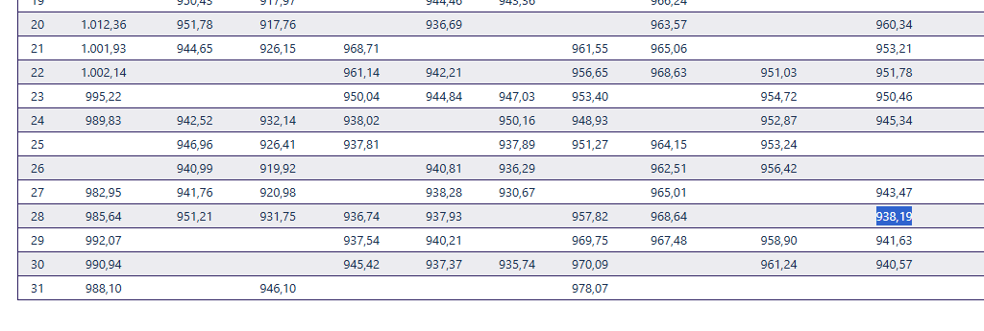
EMPRESA | FECHA | USD | TC | CLIENTE | GLOSA | Afecto IVA | NETO | IVA | TOTAL
DESWIK | 2025-10-28 | 109,876.00 | 938.19 | DESWIK Mining Consultants (Australia) Pty Ltd | IVA Proveedor extranjero F493-494-496-497-498 | SI | 103,084,564 | 19,586,067 | 122,670,632
DESWIK | 2025-10-28 | 673.00 | 938.19 | Sandvik Chile SA | IVA Proveedor extranjero GL 112 DS-DP2506 (reintegro expomin) | SI | 631,402 | 119,966 | 751,368

